Areftab
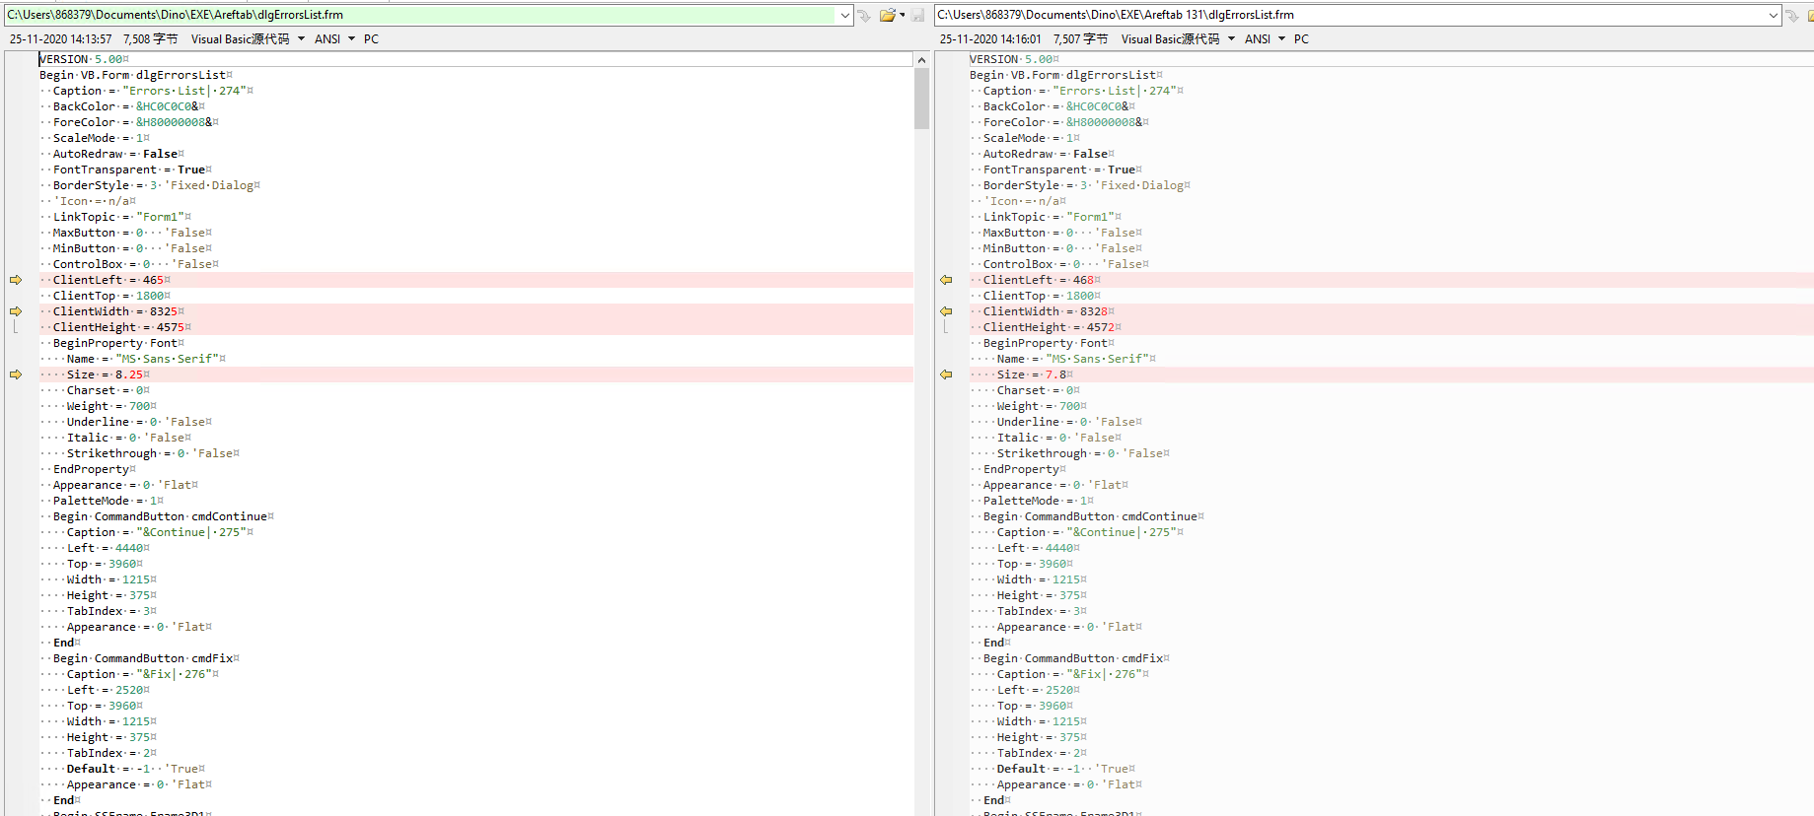
左： | EMMA2 Source Code | 右： | FRE_E2.CHI.G4.131.000.01
 |  |  | 缺少最主要的EXE | Emma2
 |  |  |  | E2XTRACT

